Tab. 4.2
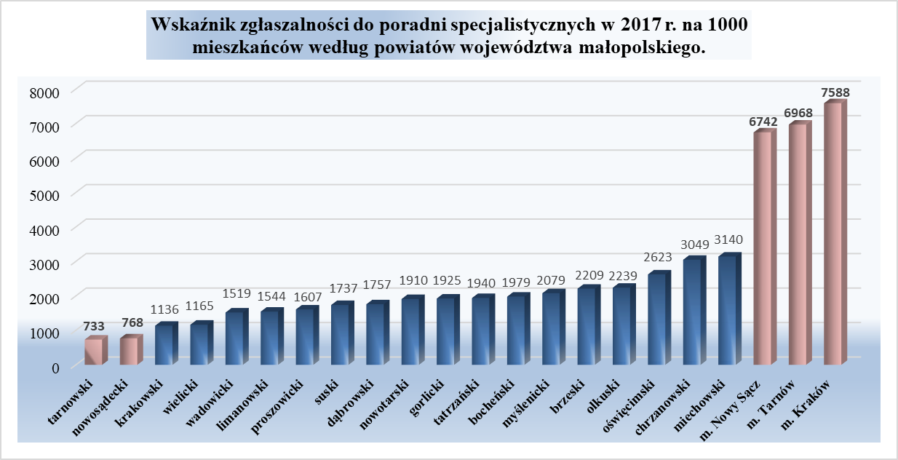
Tabela 4.2. Porady lekarskie udzielone w poradniach specjalistycznych w podmiotach wykonujących działalność leczniczą na terenie województwa małopolskiego w wybranych poradniach
Wyszczególnienie |  | Porady lekarskie specjalistyczne |  |  |  | w tym porady udzielone w poradniach
 |  |  |  |  |  | chorób wewnętrznych 1000-1009 |  | alergologiczna 1010-1017 |  | diabetologiczna 1020-1021 |  | endokrynologiczna 1030-1033 |  | kardiologiczna 1100-1121
 |  | Ogółem | w tym dzieciom i młodzieży do lat 18 | Wskaźnik zgłaszalności na 1 000 ludności ogółem | Wskaźnik zgłaszalności na 1 000 dzieci i młodzieży w wieku 0-18 lat | ogółem | w tym dzieciom i młodzieży do lat 18 | ogółem | w tym dzieciom i młodzieży do lat 18 | ogółem | w tym dzieciom i młodzieży do lat 18 | ogółem | w tym dzieciom i młodzieży do lat 18 | ogółem | w tym dzieciom i młodzieży do lat 18
1 |  | 2 | 3 | 4 | 5 | 6 | 7 | 8 | 9 | 10 | 11 | 12 | 13 | 14 | 15
Ogółem | 2016 r. | 11,259,628 | 1,396,937 | 3,329.0 | 2,067 | 369,393 | 10,596 | 419,768 | 181,888 | 255,915 | 5,770 | 389,602 | 30,085 | 750,910 | 27,718
 | 2017 r. | 11,270,073 | 1,420,066 | 3,323.2 | 2,094 | 390,236 | 10,033 | 395,076 | 182,165 | 245,161 | 5,130 | 406,508 | 30,229 | 779,466 | 28,270
 | Dynamika | 100.09 | 101.66 |  |  | 105.64 | 94.69 | 94.12 | 100.15 | 95.80 | 88.91 | 104.34 | 100.48 | 103.80 | 101.99
Powiaty
m. Kraków |  | 5,822,419 | 735,017 | 7,588 | 5,521 | 340666 | 7657 | 187,904 | 75,464 | 108,219 | 4,286 | 238,567 | 22,122 | 418,279 | 21,062
m. Nowy Sącz |  | 566,582 | 91,161 | 6,742 | 5,445 | 12372 | 177 | 41,583 | 18,939 | 18,564 | 630 | 14,153 | 858 | 22,914 | 850
m. Tarnów |  | 764,064 | 127,786 | 6,968 | 6,961 | 10567 | 417 | 56,507 | 24,036 | 15,664 | 11 | 30,906 | 4,390 | 36,997 | 1,884
bocheński |  | 209,982 | 21,325 | 1,979 | 914 | 1567 | 36 | 73 | 39 | 4,566 | 3 | 5,271 | 113 | 12,471 | 22
brzeski |  | 205,813 | 18,756 | 2,209 | 966 | 2706 | 51 | 5,572 | 2,731 | 3,927 | 1 | 8,766 | 90 | 19,475 | 74
chrzanowski |  | 383,295 | 36,980 | 3,049 | 1,714 | 3636 | 502 | 14,285 | 5,716 | 17,007 | 5 | 16,209 | 61 | 24,416 | 69
dąbrowski |  | 104,236 | 13,725 | 1,757 | 1,213 | 0 | 0 | 4,328 | 3,524 | 2,461 | 3 | 2,931 | 77 | 3,044 | 10
gorlicki |  | 209,941 | 26,092 | 1,925 | 1,158 | 80 | 8 | 5,800 | 3,074 | 3,580 | 1 | 5,064 | 65 | 9,267 | 57
krakowski |  | 312,119 | 35,796 | 1,136 | 623 | 7119 | 830 | 6,370 | 3,704 | 6,929 | 38 | 10,046 | 95 | 33,558 | 108
limanowski |  | 202,216 | 33,135 | 1,544 | 1,023 | 8 | 0 | 8,521 | 6,642 | 5,506 | 42 | 5,583 | 72 | 13,494 | 108
miechowski |  | 154,861 | 12,143 | 3,140 | 1,363 | 2209 | 8 | 4,205 | 1,739 | 4,205 | 3 | 3,531 | 88 | 18,465 | 443
myślenicki |  | 262,614 | 35,436 | 2,079 | 1,238 | 846 | 58 | 12,985 | 8,298 | 6,043 | 12 | 7,124 | 521 | 36,712 | 1,862
nowosądecki |  | 165,084 | 20,841 | 768 | 400 | 104 | 0 | 6,253 | 3,908 | 5,528 | 11 | 9,561 | 716 | 10,689 | 925
nowotarski |  | 365,228 | 54,821 | 1,910 | 1,331 | 1100 | 69 | 7,846 | 5,029 | 8,916 | 1 | 9,326 | 416 | 25,616 | 549
olkuski |  | 251,949 | 21,818 | 2,239 | 1,108 | 1906 | 62 | 3,897 | 3,890 | 4,453 | 22 | 3,927 | 27 | 18,109 | 113
oświęcimski |  | 404,736 | 40,965 | 2,623 | 1,428 | 2,448 | 10 | 5,371 | 1,700 | 9,371 | 0 | 9,058 | 41 | 21,113 | 50
proszowicki |  | 70,177 | 6,911 | 1,607 | 842 | 0 | 0 | 0 | 0 | 2,651 | 6 | 2,793 | 134 | 5,432 | 8
suski |  | 146,434 | 15,181 | 1,737 | 853 | 264 | 12 | 5,213 | 3,125 | 1,670 | 52 | 6,207 | 137 | 6,200 | 19
tarnowski |  | 147,503 | 18,571 | 733 | 443 | 0 | 0 | 2,645 | 1,855 | 1,841 | 1 | 1,516 | 35 | 8,216 | 8
tatrzański |  | 131,960 | 17,433 | 1,940 | 1,259 | 1450 | 10 | 7,547 | 4,032 | 4,620 | 0 | 4,327 | 38 | 8,523 | 16
wadowicki |  | 242,963 | 22,099 | 1,519 | 661 | 35 | 2 | 7,303 | 4,445 | 6,314 | 1 | 5,819 | 77 | 15,815 | 16
wielicki |  | 145,897 | 14,074 | 1,165 | 510 | 1153 | 124 | 868 | 275 | 3,126 | 1 | 5,823 | 56 | 10,661 | 17
Źródło: opracowanie własne na podstawie danych z Urzędu Statystycznego w Krakowie ze sprawozdania ZD-3.
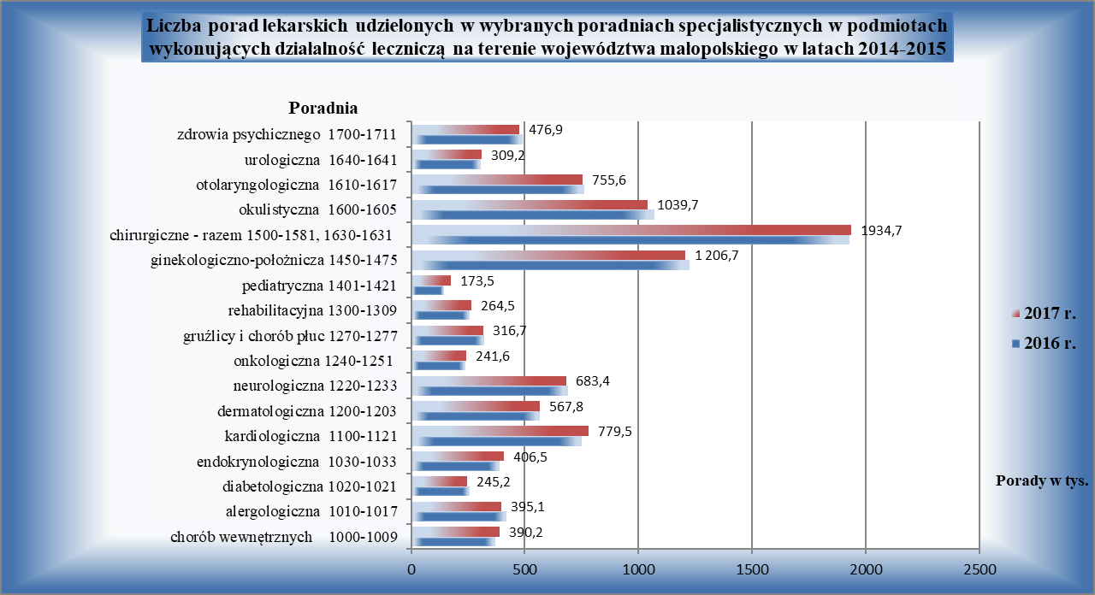
Uwaga! dane łącznie z jednostkami podległymi MON i MSW, nie obejmują porad udzielonych w poradni medycyny pracy (kod poradni 1160). W przypadku praktyk zawodowych dane dotyczą wyłącznie praktyk lekarskich indywidualnych i indywidualnych specjalistycznych oraz grupowych realizujące świadczenia zdrowotne finansowane ze środków publicznych.

Tab. 4.3
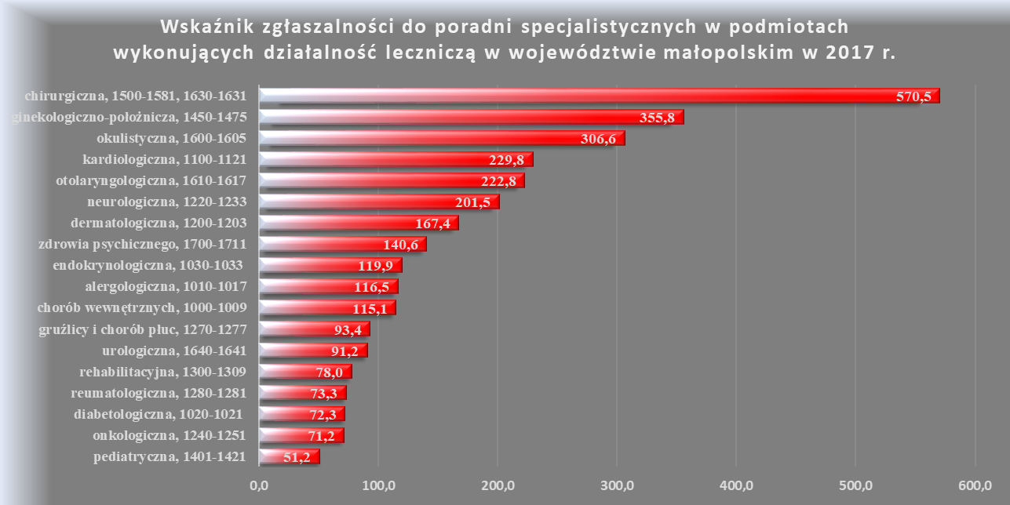
Tabela 4.3 Działalność poradni specjalistycznych w podmiotach wykonujących działalność leczniczą na terenie województwa małopolskiego w 2017 roku
Kod resortowy poradni | Nazwa poradni | Porady ogółem |  |  | Porady udzielone dzieciom i młodzieży do lat 18 |  |  | Porady udzielone osobom w wieku 65 lat i więcej
 |  | Liczba udzielonych porad lekarskich | Wskaźnik zgłaszalności na 1 000 ludności | Odsetek udzielonych porad do porad ogółem | Liczba udzielonych porad lekarskich | Wskaźnik zgłaszalności na 1 000 dzieci i młodzieży w wieku 0-18 lat | Odsetek udzielonych porad do porad ogółem | Liczba udzielonych porad lekarskich | Wskaźnik zgłaszalności na 1 000 ludności w wieku 65 lat i więcej | Odsetek udzielonych porad do porad ogółem
1 | 2 | 3 | 4 | 5 | 6 | 7 | 8 | 9 | 10 | 11
Województwo małopolskie |  | 11,270,073 | 3,323.2 | 100 | 1,420,066 | 2,093.7 | 100 | 3,076,130 | 5,612.8 | 100
z tego poradnie:
1000-1009 | chorób wewnętrznych | 390,236 | 115.1 | 3.46 | 10,033 | 14.8 | 0.71 | 32,018 | 58.4 | 1.04
1010-1017 | alergologiczna | 395,076 | 116.5 | 3.51 | 182,165 | 268.6 | 12.83 | 20,132 | 36.7 | 0.65
1020-1021 | diabetologiczna | 245,161 | 72.3 | 2.18 | 5,130 | 7.6 | 0.36 | 128,302 | 234.1 | 4.17
1030-1033 | endokrynologiczna | 406,508 | 119.9 | 3.61 | 30,229 | 44.6 | 2.13 | 104,594 | 190.8 | 3.40
1060-1061 | geriatryczna | 14,724 | 4.3 | 0.13 | 0 | 0.0 | 0.00 | 14,009 | 25.6 | 0.46
1100-1121 | kardiologiczna | 779,466 | 229.8 | 6.92 | 28,270 | 41.7 | 1.99 | 402,159 | 733.8 | 13.07
1130-1131 | nefrologiczna | 65,543 | 19.3 | 0.58 | 13,983 | 20.6 | 0.98 | 31,997 | 58.4 | 1.04
1200-1203 | dermatologiczna | 567,765 | 167.4 | 5.04 | 96,192 | 141.8 | 6.77 | 118,402 | 216.0 | 3.85
1220-1233 | neurologiczna | 683,428 | 201.5 | 6.06 | 53,618 | 79.1 | 3.78 | 203,261 | 370.9 | 6.61
1240-1251 | onkologiczna | 241,576 | 71.2 | 2.14 | 9,110 | 13.4 | 0.64 | 109,593 | 200.0 | 3.56
1270-1277 | gruźlicy i chorób płuc | 316,659 | 93.4 | 2.81 | 68,081 | 100.4 | 4.79 | 119,571 | 218.2 | 3.89
1280-1281 | reumatologiczna | 248,460 | 73.3 | 2.20 | 8,682 | 12.8 | 0.61 | 105,602 | 192.7 | 3.43
1300-1309 | rehabilitacyjna | 264,524 | 78.0 | 2.35 | 40,690 | 60.0 | 2.87 | 82,408 | 150.4 | 2.68
1340-1349 | chorób zakaźnych | 80,867 | 23.8 | 0.72 | 18,470 | 27.2 | 1.30 | 14,898 | 27.2 | 0.48
1370-1371 | medycyny sportowej | 32,548 | 9.6 | 0.29 | 30,339 | 44.7 | 2.14 | 4 | 0.0 | 0.00
1401-1421 | pediatryczna | 173,509 | 51.2 | 1.54 | 173,355 | 255.6 | 12.21 | 0 | 0.0 | 0.00
1450-1475 | ginekologiczno-położnicza | 1,206,721 | 355.8 | 10.71 | 13,745 | 20.3 | 0.97 | 102,635 | 187.3 | 3.34
1500-1581, 1630-1631 | chirurgiczna | 1,934,732 | 570.5 | 17.17 | 251,315 | 370.5 | 17.70 | 529,189 | 965.6 | 17.20
1600-1605 | okulistyczna | 1,039,689 | 306.6 | 9.23 | 124,013 | 182.8 | 8.73 | 374,754 | 683.8 | 12.18
1610-1617 | otolaryngologiczna | 755,554 | 222.8 | 6.70 | 165,998 | 244.7 | 11.69 | 171,534 | 313.0 | 5.58
1640-1641 | urologiczna | 309,204 | 91.2 | 2.74 | 10,259 | 15.1 | 0.72 | 169,669 | 309.6 | 5.52
1700-1711 | zdrowia psychicznego | 476,850 | 140.6 | 4.23 | 29,575 | 43.6 | 2.08 | 81,898 | 149.4 | 2.66
1740-1474 | poradnia leczenia uzależnień | 116,021 | 34.2 | 1.03 | 882 | 1.3 | 0.06 | 6,348 | 11.6 | 0.21
- | innej specjalności nie wymienionej | 525,252 | 154.9 | 4.66 | 55,932 | 82.5 | 3.94 | 153,153 | 279.4 | 4.98
Źródło: opracowanie własne na podstawie sprawozdania ZD-3.
Uwaga! dane łącznie z jednostkami podległymi MON i MSW, nie obejmują porad udzielonych w poradni medycyny pracy (kod poradni 1160). W przypadku praktyk zawodowych dane dotyczą wyłącznie praktyk lekarskich indywidualnych i indywidualnych specjalistycznych oraz grupowych realizujące świadczenia zdrowotne finansowane ze środków publicznych.

Tab. 4.5
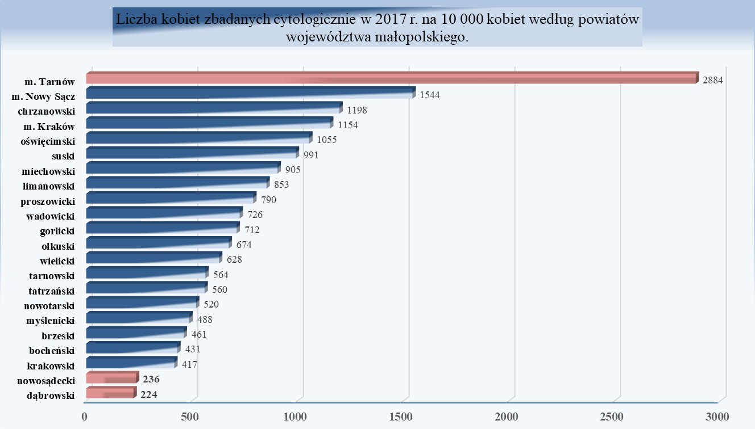
Tabela 4.5. Działalność pracowni cytodiagnostycznych dla ogółu ludności w zakładach publicznych, niepublicznych i praktykach lekarskich
Wyszczególnienie |  | Liczba kobiet zbadanych cytologicznie ogółem | Liczba kobiet zbadanych cytologicznie na 10 tys. kobiet | Kobiety zbadane cytohormonalnie
1 |  | 2 | 3 | 4
Ogółem | 2015 r. | 169,978 | 979.2 | 22,210
 | 2016 r. | 155,066 | 890.7 | 17,857
 | 2017 r. | 147,788 | 846.7 | 19,946
 | Dynamika 2017/2015 | 86.95 | 86.47 | 89.81
Powiaty:
m. Kraków |  | 47,207 | 1153.6 | 11,926
m. Nowy Sącz |  | 6,775 | 1543.6 | 183
m. Tarnów |  | 16,678 | 2883.5 | 0
bocheński |  | 2,319 | 431.3 | 0
brzeski |  | 2,165 | 461.2 | 0
chrzanowski |  | 7,775 | 1198.0 | 0
dąbrowski |  | 665 | 223.6 | 0
gorlicki |  | 3,918 | 711.7 | 0
krakowski |  | 5,849 | 416.8 | 41
limanowski |  | 5,581 | 852.8 | 147
miechowski |  | 2,266 | 905.1 | 15
myślenicki |  | 3,107 | 488.0 | 410
nowosądecki |  | 2,541 | 235.6 | 0
nowotarski |  | 5,073 | 519.7 | 0
olkuski |  | 3,897 | 674.0 | 0
oświęcimski |  | 8,362 | 1055.1 | 70
proszowicki |  | 1,752 | 790.1 | 617
suski |  | 4,218 | 991.5 | 447
tarnowski |  | 5,720 | 563.8 | 154
tatrzański |  | 1,973 | 559.9 | 0
wadowicki |  | 5,920 | 726.0 | 3,430
wielicki |  | 4,027 | 628.4 | 2,506
Źródło: opracowanie własne na podstawie sprawozdania MZ-11.

